面积位置
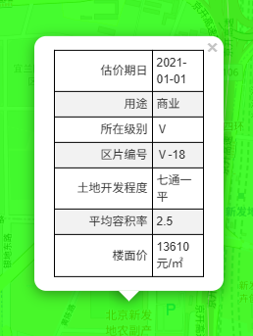
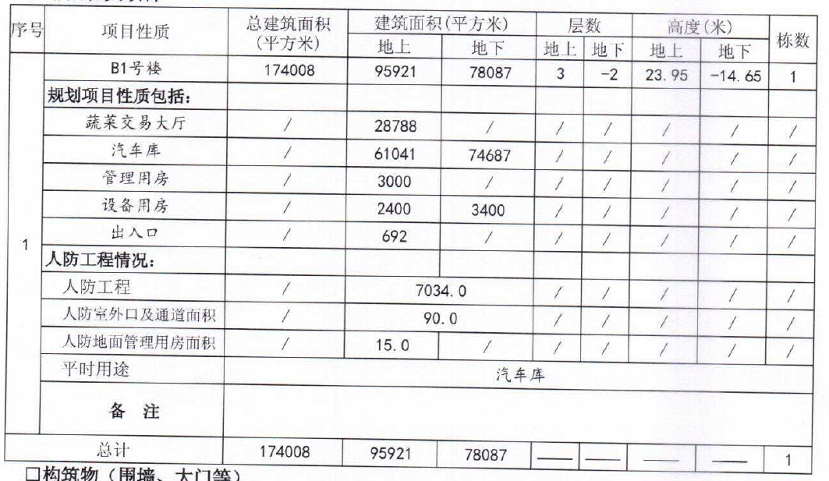

 | 地上 | 地下
蔬菜交易大厅 | 28788
汽车库 | 61041 | 74687
管理用房 | 3000
设备用房 | 2400 | 3400
出入口 | 692
人防 | 7139
 | 103060 | 78087 | 181147
 |  |  | 174008
 |  |  | 7139

租金
